关系图
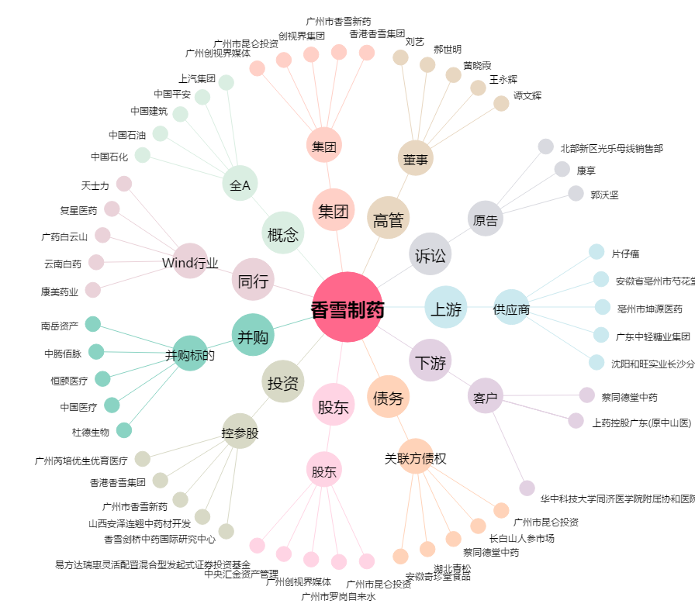
香雪制药[300147.SZ] - 关系概览图

